行政事業レビューシート
 |  |  |  |  |  |  |  |  |  |  |  |  |  |  |  |  |  |  |  |  |  | 事業番号 |  |  |  |  |  | 0109
令和2年度行政事業レビューシート |  |  |  |  |  |  |  |  |  |  |  |  |  |  |  |  |  |  |  |  | （ | 環境省 |  |  |  |  |  |  |  |  | ）
事業名 |  |  |  | 大気環境監視システム整備経費 |  |  |  |  |  |  |  |  |  |  |  | 担当部局庁 |  |  |  | 水・大気環境局 |  |  |  |  |  | 作成責任者
事業開始年度 |  |  |  | 昭和47年度 |  |  |  |  | 事業終了 （予定）年度 |  |  |  |  | 終了予定なし |  | 担当課室 |  |  |  | 大気環境課 |  |  |  |  |  | 大気環境課長 長坂 雄一
会計区分 |  |  |  | 一般会計
根拠法令 （具体的な 条項も記載） |  |  |  | 大気汚染防止法第22,23,24条 |  |  |  |  |  |  |  |  |  |  |  | 関係する 計画、通知等 |  |  |  | 常時監視に係る事務処理基準 環境大気常時監視マニュアル
主要政策・施策 |  |  |  | - |  |  |  |  |  |  |  |  |  |  |  | 主要経費 |  |  |  | その他の事項経費
事業の目的 （目指す姿を簡潔に。3行程度以内） |  |  |  | 大気汚染物質広域監視システムや花粉観測システム等の整備を図ることにより、大気汚染の状況等をリアルタイムで国民に情報提供する。
事業概要 （5行程度以内。別添可） |  |  |  | 全国の都道府県等とオンラインで接続した大気汚染物質広域監視システム（通称：そらまめ君）及び全国120箇所に設置した花粉自動計測器から携帯通信網で接続した花粉観測システム（通称：はなこさん）により、大気汚染の常時監視結果、PM2.5注意喚起の発令状況、光化学オキシダント注意報の発令状況及び花粉飛散データ等をホームページ及び携帯サイト上でリアルタイムに公開するため、システムの運用・管理及び更新を行う。
実施方法 |  |  |  | 委託・請負
予算額・ 執行額 （単位:百万円） |  |  |  |  |  |  |  |  |  |  | 平成29年度 |  |  |  | 30年度 |  |  |  | 令和元年度 |  |  |  | 2年度 |  |  |  | 3年度要求
 |  |  |  | 予算の状況 |  | 当初予算 |  |  |  |  | 157 |  |  |  | 157 |  |  |  | 160 |  |  |  | 134 |  |  |  | 109
 |  |  |  |  |  | 補正予算 |  |  |  |  | - |  |  |  | - |  |  |  | 162 |  |  |  | -
 |  |  |  |  |  | 前年度から繰越し |  |  |  |  | - |  |  |  | - |  |  |  | - |  |  |  | 162
 |  |  |  |  |  | 翌年度へ繰越し |  |  |  |  | - |  |  |  | - |  |  |  | ▲ 162 |  |  |  | -
 |  |  |  |  |  | 予備費等 |  |  |  |  | - |  |  |  | - |  |  |  | - |  |  |  | -
 |  |  |  |  |  | 計 |  |  |  |  | 157 |  |  |  | 157 |  |  |  | 160 |  |  |  | 296 |  |  |  | 109
 |  |  |  | 執行額 |  |  |  |  |  |  | 176 |  |  |  | 163 |  |  |  | 201
 |  |  |  | 執行率（％） |  |  |  |  |  |  | 112% |  |  |  | 104% |  |  |  | 126%
 |  |  |  | 当初予算＋補正予算に対する執行額の割合（％） |  |  |  |  |  |  | 112% |  |  |  | 104% |  |  |  | 62%
令和2・3年度 予算内訳 （単位：百万円） |  |  |  | 歳出予算目 |  |  |  |  |  |  | 2年度当初予算 |  |  |  | 3年度要求 |  |  |  | 主な増減理由
 |  |  |  | 環境保全調査費 |  |  |  |  |  |  | 134 |  |  |  | 109 |  |  |  | 花粉測定網の見直し等に伴う減

 |  |  |  | 計 |  |  |  |  |  |  | 134 |  |  |  | 109
成果目標及び 成果実績 （アウトカム） |  |  |  | 定量的な成果目標 |  |  |  |  |  |  | 成果指標 |  |  |  |  |  |  | 単位 |  | 平成29年度 | 30年度 |  |  | 令和元年度 |  | 中間目標 |  |  | 目標最終年度
 |  |  |  |  |  |  |  |  |  |  |  |  |  |  |  |  |  |  |  |  |  |  |  |  |  | 2 |  | 年度 | - | 年度
 |  |  |  | 大気汚染物質広域監視システムにより、大気汚染状況について通年で情報提供する。 |  |  |  |  |  |  | 年間アクセスページ数について、昨年度実績以上の件数を目標値とする。 |  |  |  |  | 成果実績 |  | 万ページ |  | 6,186 | 5,165 |  |  | 5,779 |  | - |  |  | -
 |  |  |  |  |  |  |  |  |  |  |  |  |  |  |  | 目標値 |  | 万ページ |  | 5,894 | 6,186 |  |  | 5,165 |  | 5,779 |  |  | -
 |  |  |  |  |  |  |  |  |  |  |  |  |  |  |  | 達成度 |  | ％ |  | 105 | 83 |  |  | 112 |  | - |  |  | -
根拠として用いた 統計・データ名 （出典） |  |  |  | 令和元年度大気汚染物質広域監視システム等表示系管理業務報告書

活動指標及び 活動実績 （アウトプット） |  |  |  | 活動指標 |  |  |  |  |  |  |  |  |  |  |  |  |  | 単位 |  | 平成29年度 | 30年度 |  |  | 令和元年度 |  | 2年度 活動見込 |  |  | 3年度 活動見込
 |  |  |  | 運用・管理及び更新する監視システムの数 |  |  |  |  |  |  |  |  |  |  |  | 活動実績 |  | 個 |  | 2 | 2 |  |  | 2 |  | - |  |  | -
 |  |  |  |  |  |  |  |  |  |  |  |  |  |  |  | 当初見込み |  | 個 |  | 2 | 2 |  |  | 2 |  | 2 |  |  | 2
単位当たり コスト |  |  |  | 算出根拠 |  |  |  |  |  |  |  |  |  |  |  |  |  | 単位 |  | 平成29年度 | 30年度 |  |  | 令和元年度 |  | 2年度活動見込
 |  |  |  | 総経費（執行額）／年間日数 |  |  |  |  |  |  |  |  |  |  |  | 単位当たり コスト |  | 万円 |  | 48 | 45 |  |  | 41 |  | 37
 |  |  |  |  |  |  |  |  |  |  |  |  |  |  |  | 計算式 |  | 百万円/日 |  | 176/365 | 163/365 |  |  | 149/365 |  | 134/365
政策評価、新経済・財政再生計画との関係 | 政策評価 | 政策 |  | -
 |  | 施策 |  | ３．大気・水・土壌環境等の保全
 |  | 測定指標 |  | 定量的指標 |  |  |  |  |  |  |  |  |  |  |  |  |  | 単位 |  | 平成29年度 | 30年度 |  |  | 令和元年度 |  | 中間目標 |  |  | 目標年度
 |  |  |  |  |  |  |  |  |  |  |  |  |  |  |  |  |  |  |  |  |  |  |  |  |  | - |  | 年度 | - | 年度
 |  |  |  | 全国の一般環境大気測定局における大気汚染に係る環境基準達成得率（％） ※一酸化炭素、二酸化窒素 |  |  |  |  |  |  |  |  |  |  |  | 実績値 |  | % |  | 100 | 100 |  |  | - |  | - |  |  | -
 |  |  |  |  |  |  |  |  |  |  |  |  |  |  |  | 目標値 |  | % |  | 100 | 100 |  |  | 100 |  | - |  |  | -
 |  |  |  | 定量的指標 |  |  |  |  |  |  |  |  |  |  |  |  |  | 単位 |  | 平成29年度 | 30年度 |  |  | 令和元年度 |  | 中間目標 |  |  | 目標年度
 |  |  |  |  |  |  |  |  |  |  |  |  |  |  |  |  |  |  |  |  |  |  |  |  |  | - |  | 年度 | - | 年度
 |  |  |  | 全国の一般環境大気測定局における大気汚染に係る環境基準達成得率（％） ※二酸化硫黄 |  |  |  |  |  |  |  |  |  |  |  | 実績値 |  | % |  | 100 | 100 |  |  | - |  | - |  |  | -
 |  |  |  |  |  |  |  |  |  |  |  |  |  |  |  | 目標値 |  | % |  | 100 | 100 |  |  | 100 |  | - |  |  | -
 |  |  |  | 定量的指標 |  |  |  |  |  |  |  |  |  |  |  |  |  | 単位 |  | 平成29年度 | 30年度 |  |  | 令和元年度 |  | 中間目標 |  |  | 目標年度
 |  |  |  |  |  |  |  |  |  |  |  |  |  |  |  |  |  |  |  |  |  |  |  |  |  | - |  | 年度 | - | 年度
 |  |  |  | 全国の一般環境大気測定局における大気汚染に係る環境基準達成得率（％） ※浮遊粒子状物質 |  |  |  |  |  |  |  |  |  |  |  | 実績値 |  | % |  | 100 | 100 |  |  | - |  | - |  |  | -
 |  |  |  |  |  |  |  |  |  |  |  |  |  |  |  | 目標値 |  | % |  | 100 | 100 |  |  | 100 |  | - |  |  | -
 |  |  |  | 定量的指標 |  |  |  |  |  |  |  |  |  |  |  |  |  | 単位 |  | 平成29年度 | 30年度 |  |  | 令和元年度 |  | 中間目標 |  |  | 目標年度
 |  |  |  |  |  |  |  |  |  |  |  |  |  |  |  |  |  |  |  |  |  |  |  |  |  | - |  | 年度 | - | 年度
 |  |  |  | 全国の一般環境大気測定局における大気汚染に係る環境基準達成得率（％） ※光化学オキシダント |  |  |  |  |  |  |  |  |  |  |  | 実績値 |  | % |  | 0 | 0 |  |  | - |  | - |  |  | -
 |  |  |  |  |  |  |  |  |  |  |  |  |  |  |  | 目標値 |  | % |  | 100 | 100 |  |  | 100 |  | - |  |  | -
 |  |  |  | 定量的指標 |  |  |  |  |  |  |  |  |  |  |  |  |  | 単位 |  | 平成29年度 | 30年度 |  |  | 令和元年度 |  | 中間目標 |  |  | 目標年度
 |  |  |  |  |  |  |  |  |  |  |  |  |  |  |  |  |  |  |  |  |  |  |  |  |  | - |  | 年度 | - | 年度
 |  |  |  | 全国の一般環境大気測定局における大気汚染に係る環境基準達成得率（％） ※微小粒子状物質（PM2.5） |  |  |  |  |  |  |  |  |  |  |  | 実績値 |  | % |  | 90 | 94 |  |  | - |  | - |  |  | -
 |  |  |  |  |  |  |  |  |  |  |  |  |  |  |  | 目標値 |  | % |  | 100 | 100 |  |  | 100 |  | - |  |  | -
 |  |  |  | 定性的指標 |  |  |  |  |  |  |  | 目標 |  |  |  |  |  | 目標年度 |  | 施策の進捗状況（目標）

 |  | 本事業の成果と上位施策・測定指標との関係
 |  | 大気環境保全施策を進めるための基礎資料の整備を通じ、大気汚染の改善による人の健康の保護及び生活環境の保全に寄与する。

 | 新経済・財政再生計画改革工程表 2019 | 取組事項 |  | 分野： |  |  | -
 |  | KPI (第一階層） |  | ＫＰＩ （第一階層） |  |  |  |  |  |  |  |  |  |  |  |  |  | 単位 |  | 計画開始時 | 元年度 |  |  | 2年度 |  | 中間目標 |  |  | 目標最終年度
...
 | 点検結果 |  |  | 監視システムの整備及び更新を継続的に行うことにより、大気汚染の状況等についてリアルタイムでの情報提供が適切に行われている。
 |  |  | 引き続き、効果的・効率的な事業の実施に努めること。なお、一者応札となっている契約があるため、一者応札の改善に向けた取り組みを検討すること。
...
 | 点検結果 |  |  | 監視システムの整備及び更新を継続的に行うことにより、大気汚染の状況等についてリアルタイムでの情報提供が適切に行われている。
 |  |  | 引き続き、効果的・効率的な事業の実施に努める。また、一者応札の改善に向けた取り組みとして、引き続き公告期間の延長等のほか、仕様書をより詳細に記載し業務内容を明確にすること等により門戸拡大に努める。
...
 |  | - |  |  |  |  |  |  |  | 平成23年度 |  |  | 46 |  |  |  | 平成24年度 |  |  | 45 |  |  |  |  | 平成25年度 |  | 88
 |  | 92 |  |  |  |  |  |  |  | 平成27年度 |  |  | 100 |  |  |  | 平成28年度 |  |  | 98 |  |  |  |  | 平成29年度 |  | 114
 |  | 112
 |  | 環境省 |  |  | ( |  |  | 0106 |  |  | )
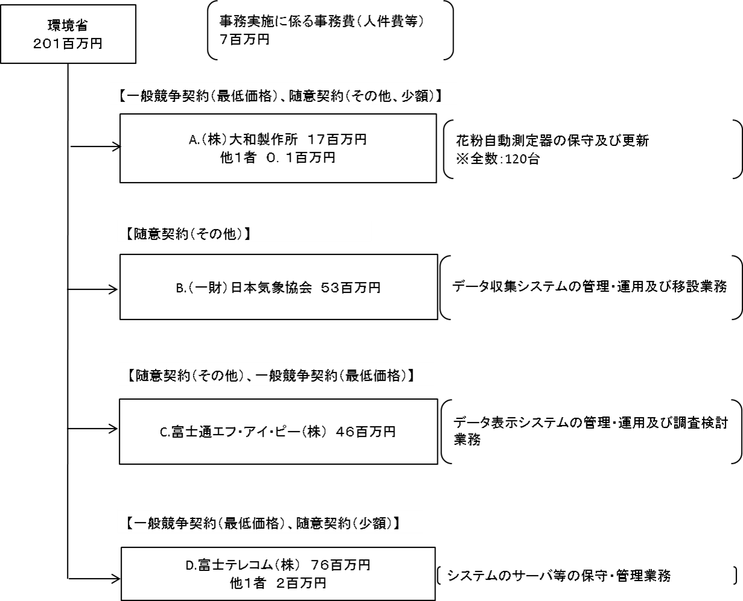
 |  |  |  | ※令和元年度実績を記入。執行実績がない新規事業、新規要求事業については現時点で予定やイメージを記入。
...

